Figure 2
Figure 2 - IPS des collégiens par département

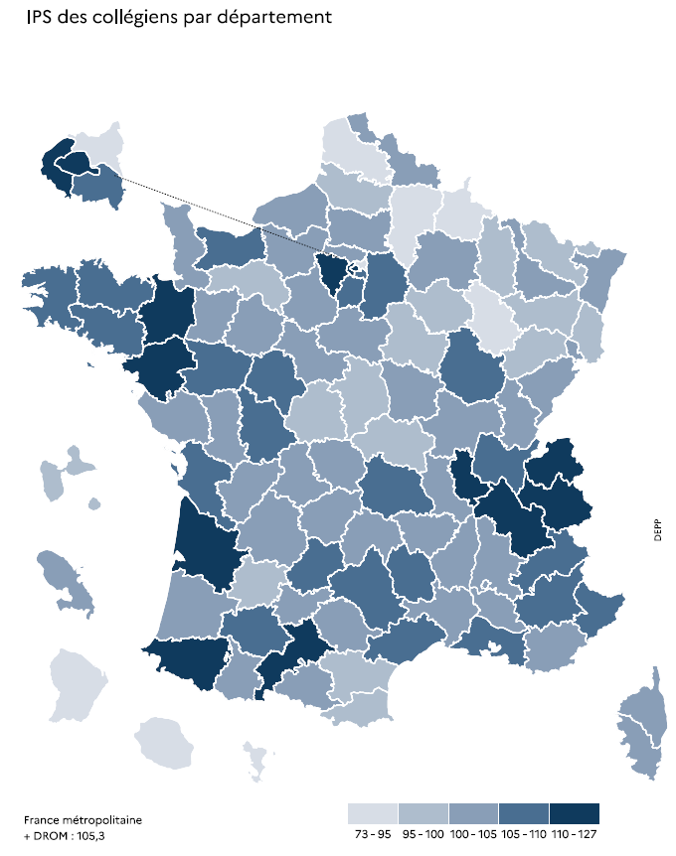
Département | IPS moyen des collégiens
001 AIN | 108.3
002 AISNE | 93.8
003 ALLIER | 99.0
004 ALPES-DE-HAUTE-PROVENCE | 106.8
005 HAUTES-ALPES | 109.7
006 ALPES-MARITIMES | 106.9
007 ARDECHE | 104.0
008 ARDENNES | 93.9
009 ARIEGE | 102.9
010 AUBE | 96.9
011 AUDE | 99.5
012 AVEYRON | 105.1
013 BOUCHES-DU-RHONE | 106.5
014 CALVADOS | 106.9
015 CANTAL | 104.0
016 CHARENTE | 101.7
017 CHARENTE-MARITIME | 106.2
018 CHER | 99.0
019 CORREZE | 104.0
021 COTE D'OR | 108.4
022 COTES D'ARMOR | 106.1
023 CREUSE | 103.1
024 DORDOGNE | 101.1
025 DOUBS | 100.3
026 DROME | 104.7
027 EURE | 101.2
028 EURE-ET-LOIR | 104.1
029 FINISTERE | 109.7
02A CORSE-DU-SUD | 102.5
02B HAUTE-CORSE | 102.2
030 GARD | 102.6
031 HAUTE-GARONNE | 115.8
032 GERS | 109.0
033 GIRONDE | 111.3
034 HERAULT | 106.8
035 ILLE-ET-VILAINE | 112.5
036 INDRE | 96.6
037 INDRE-ET-LOIRE | 108.8
038 ISERE | 110.5
039 JURA | 101.4 | Champ : France métropolitaine + DROM, collèges publics et privés sous contrat.
040 LANDES | 104.2 | Lecture : À la rentrée 2022, l'IPS moyen des collégiens de la Gironde est compris entre 110 et 127
041 LOIR-ET-CHER | 101.7 | Source: DEPP, Système d'information Scolarité.
042 LOIRE | 101.8 | Réf : Note d'Information, n° 23.16. DEPP
043 HAUTE-LOIRE | 104.4
044 LOIRE-ATLANTIQUE | 113.8
045 LOIRET | 102.2
046 LOT | 105.8
047 LOT-ET-GARONNE | 97.9
048 LOZERE | 107.4
049 MAINE-ET-LOIRE | 106.1
050 MANCHE | 101.9
051 MARNE | 101.4
052 HAUTE-MARNE | 93.9
053 MAYENNE | 101.5
054 MEURTHE-ET-MOSELLE | 104.0
055 MEUSE | 96.0
056 MORBIHAN | 107.6
057 MOSELLE | 99.5
058 NIEVRE | 101.0
059 NORD | 100.2
060 OISE | 103.3
061 ORNE | 98.5
062 PAS-DE-CALAIS | 94.4
063 PUY-DE-DOME | 106.6
064 PYRENEES-ATLANTIQUES | 110.9
065 HAUTES-PYRENEES | 104.3
066 PYRENEES-ORIENTALES | 99.1
067 BAS-RHIN | 103.8
068 HAUT-RHIN | 99.7
069 RHONE | 111.0
070 HAUTE-SAONE | 98.9
071 SAONE-ET-LOIRE | 101.4
072 SARTHE | 101.8
073 SAVOIE | 110.7
074 HAUTE-SAVOIE | 110.2
075 PARIS | 126.1
076 SEINE-MARITIME | 101.7
077 SEINE-ET-MARNE | 106.9
078 YVELINES | 121.5
079 DEUX-SEVRES | 104.9
080 SOMME | 98.0
081 TARN | 105.0
082 TARN-ET-GARONNE | 100.4
083 VAR | 103.6
084 VAUCLUSE | 100.4
085 VENDEE | 104.3
086 VIENNE | 106.4
087 HAUTE-VIENNE | 104.8
088 VOSGES | 99.4
089 YONNE | 99.5
090 TERRITOIRE DE BELFORT | 102.1
091 ESSONNE | 108.7
092 HAUTS-DE-SEINE | 124.3
093 SEINE-SAINT-DENIS | 92.2
094 VAL-DE-MARNE | 109.1
095 VAL-D'OISE | 103.7
971 GUADELOUPE | 96.4
972 MARTINIQUE | 101.6
973 GUYANE | 81.3
974 LA REUNION | 87.5
976 MAYOTTE | 73.7

Figure 3
Figure 3 - Répartition des collèges selon l'IPS à la rentrée 2022
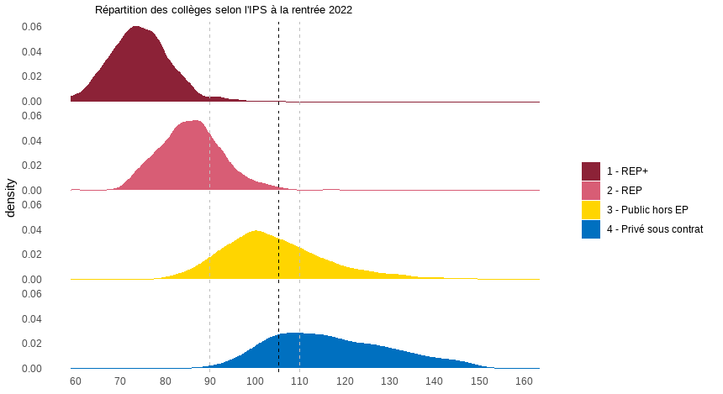

Lecture : À la rentrée 2022, la quasi-totalité des collèges en REP+ a un IPS inférieur à 90 tandis que ceux du secteur privé sous contrat ont un IPS supérieur à 90
Champ : France métropolitaine + DROM, collèges.
Source: DEPP, Système d'information Scolarité.
Réf : Note d'Information, n° 23.16. DEPP

Valeurs moyennes et répartition de l'IPS des collèges à la rentrée 2022
 | IPS moyen des collégiens | Répartition des collèges selon l'IPS moyen
 |  | 1er décile | 1er quartile | Médiane | 3ème quartile | 9ème décile
Public REP+ | 74.4 | 66.2 | 70.2 | 74.1 | 78.5 | 82.9
Public REP | 85.3 | 76.5 | 81.1 | 85.6 | 90.1 | 94.9
Public hors EP | 106.0 | 91.0 | 96.5 | 103.0 | 111.2 | 120.9
Total public | 100.9 | 81.3 | 90.8 | 99.9 | 108.7 | 118.4
Privé sous contrat | 121.1 | 101.0 | 106.8 | 115.5 | 126.6 | 136.2
Ensemble | 105.3 | 83.9 | 93.7 | 103.3 | 113.8 | 125.9

Lecture : À la rentrée 2022, la valeur de l'IPS moyen des collégiens en REP+ est 74,4. 10 % des collèges en REP+ ont un IPS inférieur à 66,2 tandis que 10% des collèges privés sous contrat ont un IPS inférieur 101,0.
Champ : Collèges de France métropolitaine + DROM.
Source: DEPP, Système d'information Scolarité.
Réf : Note d'Information, n° 23.xx. DEPP

Figure 4
Figure 4 - Répartition des collèges selon l'indice d'hétérogénéité de l'IPS, rentrée 2022
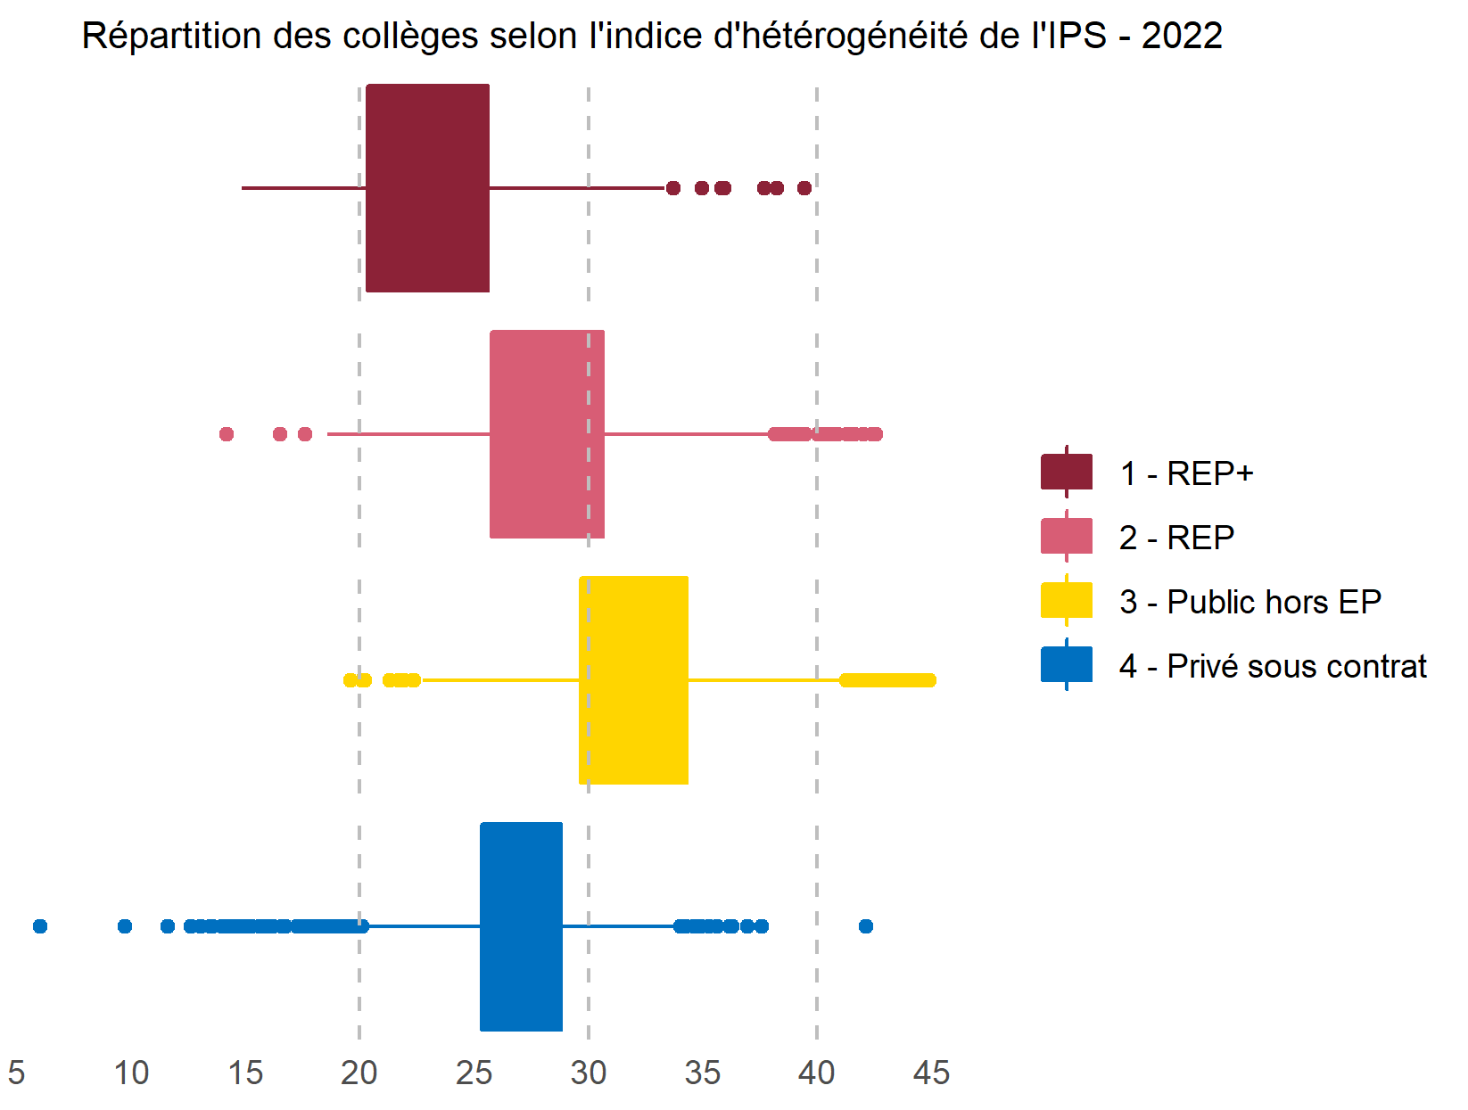

Lecture : Plus l'indice d'hétérogénéité est élevé plus les élèves sont de milieux sociaux diversifiés. À la rentrée 2022, près des trois quarts des collèges en REP+ ont un indice d'hétérogénéité inférieur à 25, tandis que près des trois quarts des collèges publics hors EP ont un indice supérieur à 30.
Champ : France métropolitaine + DROM, collèges.
Source: DEPP, Système d'information Scolarité.
Réf : Note d'Information, n° 23.16. DEPP

Quantiles de l'indice d'hétérogénéité de l'IPS - collèges - rentrée 2022
 | 1er décile | 1er quartile | Médiane | 3ème quartile | 9ème décile
REP+ | 18.1 | 20.3 | 22.7 | 25.6 | 29.4
REP | 23.9 | 25.7 | 28.2 | 30.6 | 33.6
Public Hors EP | 27.6 | 29.7 | 31.9 | 34.3 | 36.9
Privé sous contrat | 22.7 | 25.3 | 27.4 | 28.8 | 30.2
Lecture : Plus l'indice d'hétérogénéité est élevé plus les élèves sont de milieux sociaux diversifiés. À la rentrée 2022, les trois quarts des collèges en REP+ ont un indice d'hétérogénéité inférieur à 25,6, tandis que les trois quarts des collèges publics hors EP ont un indice supérieur à 29,7.
Champ : Collèges de France métropolitaine + DROM.
Source: DEPP, Système d'information Scolarité.
Réf : Note d'Information, n° 23.xx. DEPP

Figure 5
Figure 5 - Collèges selon la note moyenne aux épreuves écrites du DNB (série générale) et l’IPS moyen des candidats au DNB, session 2022

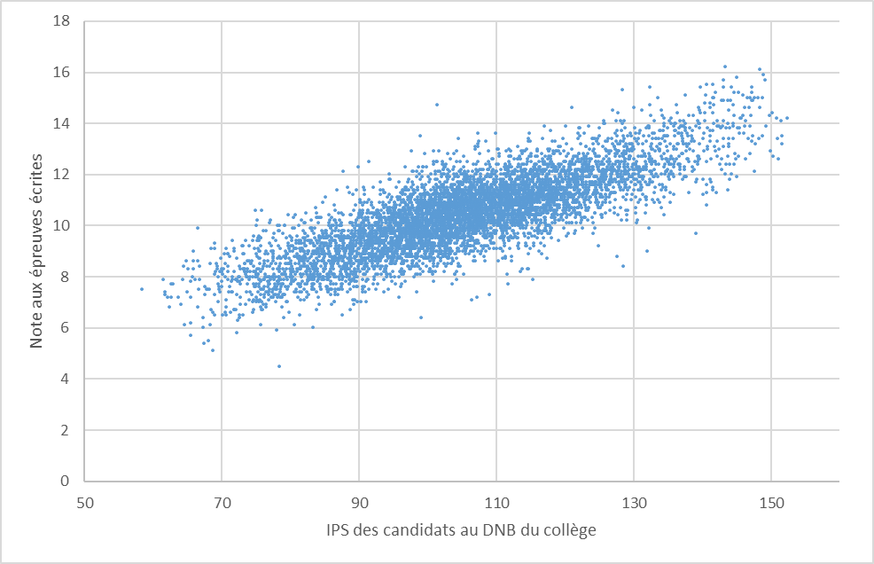

Champ : France métropolitaine + DROM, collèges publics et privés sous contrat ayant au moins 30 candidats présents à la série générale du DNB.
Source: DEPP, Ocean
Réf : Note d'Information, n° 23.16. DEPP

Figure 6
Figure 6 - Collèges selon la valeur ajoutée de la note moyenne aux épreuves écrites du DNB (série générale) et l’IPS moyen des candidats au DNB, session 2022

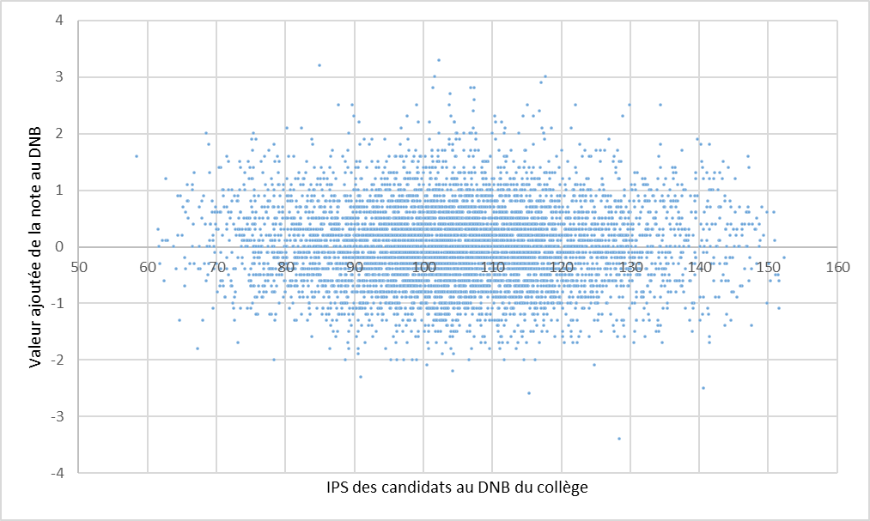

Champ : France métropolitaine + DROM hors Guyane et Mayotte, collèges publics et privés sous contrat ayant au moins 30 candidats présents à la série générale du DNB.
Source: DEPP
Réf : Note d'Information, n° 23.16. DEPP

Figure 9 - web
Figure 9 - Taux de résussite à la série générale du DNB selon l'IPS moyen des candidats au DNB du collège, session 2022 (en %)

IPS des candidats au DNB du collège | Taux de réussite (en %)
Moins de 80 | 79
Entre 80 et 100 | 85
Entre 100 et 110 | 90
Entre 110 et 120 | 92
Entre 120 et 130 | 95
Plus de 130 | 97

Lecture: Les collèges dont l'IPS moyen des candidats au DNB (série générale) est inférieur à 80 ont en moyenne un taux de réussite de 79%.
Champ : France métropolitaine + DROM, collèges publics et privés sous contrat ayant au moins 30 candidats présents à la série générale du DNB.
Source : DEPP, Ocean et Système d'information Scolarité.
Réf : Note d'Information, n° 23.16. DEPP

Figure 10 - web
Figure 10 - Note moyenne aux épreuves écrites du DNB (série générale) selon l'IPS moyen des candidats au DNB du collège, session 2022

IPS des candidats au DNB du collège | Note aux épreuves écrites (sur 20)
Moins de 80 | 8.0
Entre 80 et 100 | 9.4
Entre 100 et 110 | 10.5
Entre 110 et 120 | 11.1
Entre 120 et 130 | 11.9
Plus de 130 | 13.0

Lecture: Les collèges dont l'IPS moyen des candidats au DNB (série générale) est inférieur à 80 obtiennent en moyenne une note aux épreuves écrites du DNB de 8,0/20.
Champ : France métropolitaine + DROM, collèges publics et privés sous contrat ayant au moins 30 candidats présents à la série générale du DNB.
Source : DEPP, Ocean et Système d'information Scolarité.
Réf : Note d'Information, n° 23.16. DEPP

Figure 11 - web
Figure 11 - Collèges selon le taux de réussite au DNB (série générale) et l’IPS moyen des candidats au DNB du collège, session 2022

 | reu_brut_G
98.057424739 | 77
108.19361413 | 91
93.535691743 | 86
92.841809447 | 80
101.20567669 | 96
116.44686672 | 89
109.25858203 | 90
111.37515806 | 86
81.334742943 | 69
106.9557621 | 79
111.20463938 | 89
96.84480996 | 90
99.061462062 | 83
118.58594512 | 92
108.10902062 | 93
103.30172187 | 81
120.10638839 | 92
121.94109741 | 96
116.11872992 | 98
126.48656956 | 99
116.16702065 | 90
108.31589784 | 97
114.58182226 | 79
116.68659978 | 95
122.55270429 | 99
113.83740554 | 85
117.96437182 | 89
77.0780024 | 75
106.456766 | 81
107.01725673 | 89
107.0437797 | 82
110.63799566 | 79
133.1455945 | 86
109.60582407 | 87
107.06711028 | 90
121.4379525 | 84
98.732952899 | 75
105.29492139 | 78
85.903209919 | 82
97.585610052 | 83
102.02780471 | 82
95.048470053 | 85
99.745737414 | 82
112.15394913 | 83
114.11383746 | 85
114.25408037 | 98
113.26347776 | 84
124.99333564 | 81
95.503043748 | 74
113.23182951 | 90
...

Champ : France métropolitaine + DROM, collèges publics et privés sous contrat ayant au moins 30 candidats présents à la série générale du DNB.
Source : DEPP, Ocean et Système d'information Scolarité.
Réf : Note d'Information, n° 23.16. DEPP

Figure 12 web
Figure 12 - Répartition des résultats au DNB des collèges selon l'IPS moyen des candidats au DNB du collège, session 2022

IPS des candidats au DNB du collège | Taux de réussite (en %) |  |  | Note aux épreuves écrites (sur 20)
 | 1er quartile | Médiane | 3e quartile | 1er quartile | Médiane | 3e quartile
Moins de 80 | 73 | 79 | 85 | 7.4 | 8.0 | 8.6
Entre 80 et 100 | 80 | 85 | 90 | 8.7 | 9.4 | 10.0
Entre 100 et 110 | 85 | 90 | 95 | 9.9 | 10.5 | 11.1
Entre 110 et 120 | 89 | 93 | 97 | 10.5 | 11.1 | 11.6
Entre 120 et 130 | 92 | 96 | 99 | 11.2 | 11.9 | 12.4
Plus de 130 | 95 | 99 | 100 | 12.2 | 12.9 | 13.8
Ensemble | 84 | 90 | 95 | 9.4 | 10.5 | 11.4

Lecture: Parmi les collèges dont l'IPS moyen des candidats au DNB est compris entre 80 et 100, un quart présente un taux de réussite à la série générale du DNB inférieur à 80% (1er quartile) et un quart a un taux de réussite supérieur à 90% (3e quartile).
Champ : France métropolitaine + DROM, collèges publics et privés sous contrat ayant au moins 30 candidats présents à la série générale du DNB.
Source : DEPP, Ocean et Système d'information Scolarité.
Réf : Note d'Information, n° 23.16. DEPP

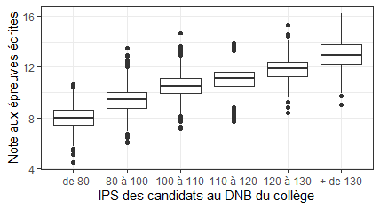
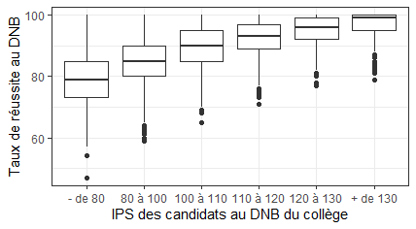

Lecture: Chaque boite à moustache est représentée par un rectangle qui est délimité par les premier et troisième quartiles. Le trait du milieu représente la médiane.

Figure 13 web
Figure 13 - Distribution de la valeur ajoutée de la note aux épreuves écrites du DNB (série générale) selon l'IPS moyen des candidats au DNB du collège, session 2022

IPS des candidats au DNB du collège | Valeur ajoutée de la note au DNB
 | 1er quartile | Médiane | 3e quartile
Moins de 80 | -0.4 | 0.1 | 0.6
Entre 80 et 100 | -0.5 | -0.1 | 0.4
Entre 100 et 110 | -0.5 | 0.0 | 0.5
Entre 110 et 120 | -0.5 | 0.0 | 0.4
Entre 120 et 130 | -0.5 | 0.0 | 0.4
Plus de 130 | -0.5 | 0.0 | 0.6

Lecture: Parmi les collèges dont l'IPS moyen des candidats au DNB est compris entre 80 et 100, un quart présente une valeur ajoutée de la note aux épreuves écrites du DNB inférieure à -0,5 (1er quartile) et un quart a une valeur ajoutée supérieure à 0,4 (3e quartile).
Champ : France métropolitaine + DROM hors Guyane et Mayotte, collèges publics et privés sous contrat ayant au moins 30 candidats présents à la série générale du DNB.
Source : DEPP, Ocean et Système d'information Scolarité.
Réf : Note d'Information, n° 23.16. DEPP
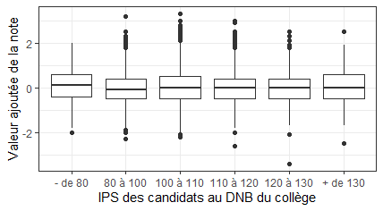

Lecture: Chaque boite à moustache est représentée par un rectangle qui est délimité par les premier et troisième quartiles. Le trait du milieu représente la médiane.

